银杏叶化合物信息表
编号 | 化合物名称 | 英文名称 | CAS号 | 分子量 | 分子式 | 2D图
YXY-001 | 穗花杉双黄酮 | Amentoflavone | 1617-53-4 | 538.0900 | C30H18O10 | 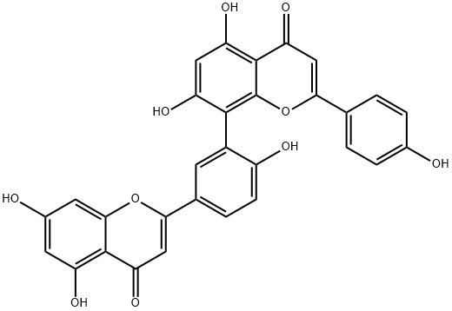 | 黄酮
YXY-002 | 去甲银杏双黄酮（7-去甲基银杏双黄酮）（白果素） | Bilobetin | 521-32-4 | 552.1056 | C31H20O10 |  | 黄酮
YXY-003 | 银杏双黄酮（银杏素） | Ginkgetin | 481-46-9 | 566.1213 | C32H22O10 |  | 黄酮
YXY-004 | 异银杏双黄酮（异银杏素） | Isoginkgetin | 548-19-6 | 566.1213 | C32H22O10 |  | 黄酮
YXY-005 | 银杏内酯A | GinkgolideA | 15291-75-5 | 408.1420 | C20H24O9 | 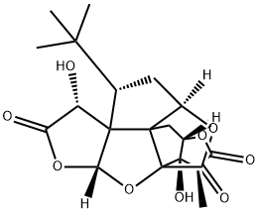 | 萜类
YXY-006 | 银杏内酯B | GinkgolideB | 15291-77-7 | 424.1369 | C20H24O10 | 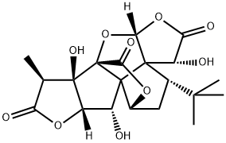 | 萜类
YXY-007 | 银杏内酯C | GinkgolideC | 15291-76-6 | 440.1319 | C20H24O11 | 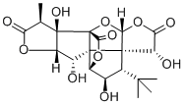 | 萜类
YXY-008 | 白果内酯 | Bilobalide | 33570-04-6 | 326.1002 | C15H18O8 | 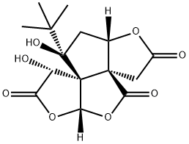 | 萜类
YXY-009 | 芹菜素 | Apigenin | 520-36-5 | 270.0528 | C15H10O5 |  | 黄酮
YXY-010 | 木犀草素 | Luteolin | 491-70-3 | 286.0477 | C15H10O6 | 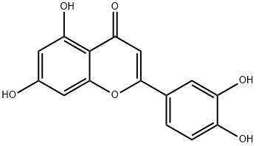 | 黄酮
YXY-011 | 山奈酚 | Kaempferol | 520-18-3 | 286.0477 | C15H10O6 | 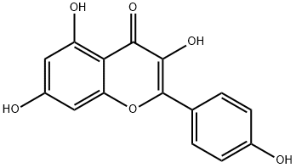 | 黄酮
YXY-012 | 槲皮素 | Quercetin | 117-39-5 | 302.0427 | C15H10O7 | 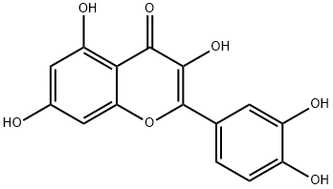 | 黄酮
YXY-013 | 杨梅素 | Myricetin | 529-44-2 | 318.0376 | C15H10O8 | 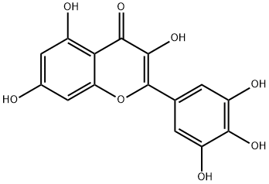 | 黄酮
YXY-014 | 异鼠李素 | Isorhamnetin | 480-19-3 | 316.0583 | C16H12O7 | 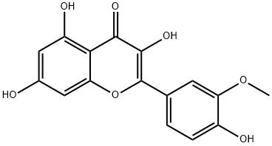 | 黄酮
YXY-015 | 杨梅苷 | Myricitrin | 17912-87-7 | 464.0955 | C21H20O12 | 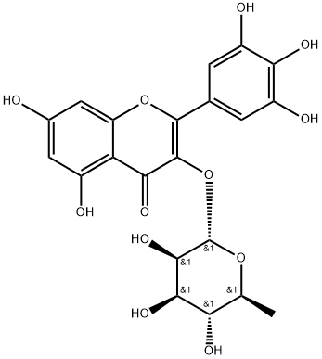 | 黄酮
YXY-016 | 金丝桃苷 | Hyperoside | 482-36-0 | 464.0955 | C21H20O12 | 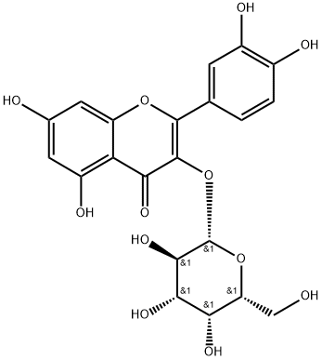 | 黄酮
YXY-017 | 表没食子儿茶素 | (-)-Epigallocatechin | 970-74-1 | 306.0740 | C15H14O7 | 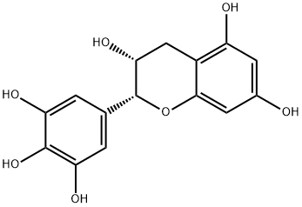 | 黄酮
YXY-018 | 芦丁 | Rutin | 153-18-4 | 610.1534 | C27H30O16 | 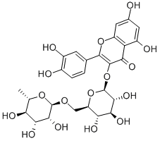 | 黄酮
YXY-019 | 木犀草苷 | Cynaroside | 5373-11-5 | 448.1006 | C21H20O11 | 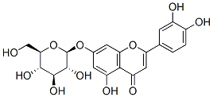 | 黄酮
YXY-020 | 阿魏酸(香豆酸） | Ferulic Acid | 1135-24-6 | 194.0579 | C10H10O4 |  | 其他
YXY-021 | 咖啡酸 | Caffeic acid | 331-39-5 | 180.0423 | C9H8O4 | 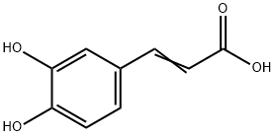 | 其他
YXY-022 | 柚皮素 | Naringenin | 480-41-1 | 272.0685 | C15H12O5 | 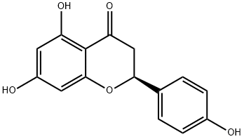 | 黄酮
YXY-023 | 山奈素 | Kaempferide | 491-54-3 | 300.0634 | C16H12O6 | 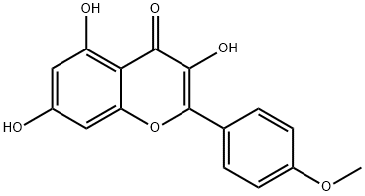 | 黄酮
YXY-024 | 芫花素 | 4',5-DIHYDROXY-7-METHOXYFLAVONE | 437-64-9 | 284.0685 | C16H12O5 | 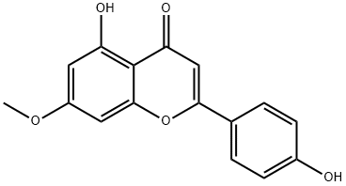 | 黄酮
YXY-025 | 丁香黄素（丁香亭） | Syringetin | 4423-37-4 | 346.0689 | C17H14O8 | 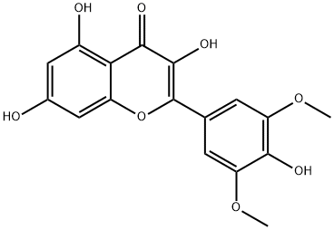 | 黄酮
YXY-026 | 芹菜素-7-O-β-D-葡萄糖苷 | Apigenin 7-glucoside | 578-74-5 | 432.1056 | C21H20O10 | 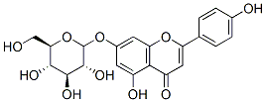 | 黄酮
YXY-027 | 木犀草素-3'-O-β-D-葡萄糖苷 | Luteolin-3'-D-glucuronide | 53527-42-7 | 462.0798 | C21H18O12 |  | 黄酮
YXY-028 | 木犀草素-4'-O-β-D-葡萄糖苷 | Luteolin-4'-O-β-D-glucoside | 6920-38-3 | 448.1006 | C21H20O11 | 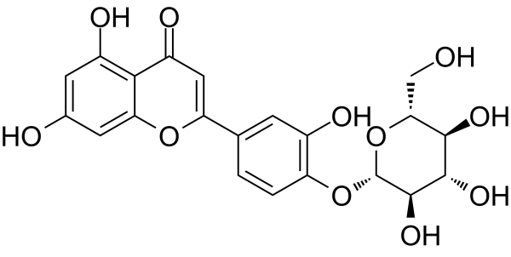 | 黄酮
YXY-029 | 甲氧基木犀草素-7-O-β-D-葡萄糖苷 | Chrysoeriol-7-O-β-D-glucoside | 19993-32-9 | 462.1162 | C22H22O11 |  | 黄酮
YXY-030 | 槲皮素-3-O-β-D-葡萄糖苷（ 异懈皮苷） | Quercetin-3-O-β-D-glucoside | 482-35-9 | 464.0955 | C21H20O12 | 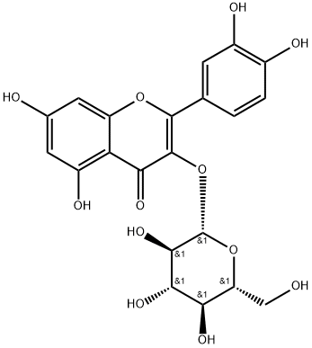 | 黄酮
YXY-031 | 山奈素-3-O-β-D-葡萄糖苷（紫云英苷） | Kaempferol-3-O-β-D-glucoside | 480-10-4 | 448.1006 | C21H20O11 |  | 黄酮
YXY-032 | 槲皮素-3-O-A-L-鼠李糖苷 | Quercetin-3-O-A-L-rhamnoside | 494859-14-2 | 448.1006 | C21H20O11 | 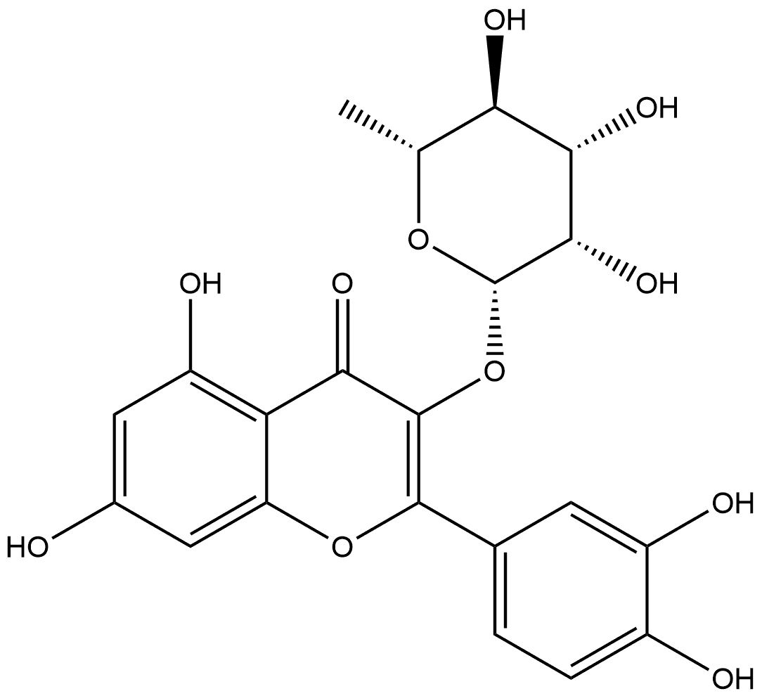 | 黄酮
YXY-033 | 山柰素-3-O-a-L-鼠李糖苷 | Kaempferol-3-O-a-L-rhamnoside | 915778-43-7 | 432.1056 | C21H20O10 |  | 黄酮
YXY-034 | 山柰素-7-O-β-D-葡萄糖苷 | Kaempferol-7-O-β-D-glucoside | 16290-07-6 | 448.1006 | C21H20O11 |  | 黄酮
YXY-035 | 异鼠李素-3-O-β-D-葡萄糖苷 | Isorhamnetin-3-O-β-D-glucoside | 5041-82-7 | 478.1111 | C22H22O12 | 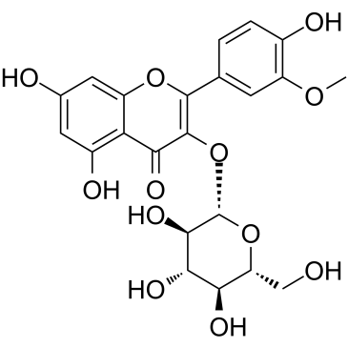 | 黄酮
YXY-036 | 山柰素-3-O-β-D-芸香糖苷 | Kaempferol-3-O-β-D-rutinoside | 17650-84-9 | 594.1585 | C27H30O15 |  | 黄酮
YXY-037 | 异鼠李素-3-O-β-D-芸香糖苷（水仙苷） | Isorhamnetin-3-O-β-D-rutinoside | 604-80-8 | 624.1290 | C28H32O16 |  | 黄酮
YXY-038 | 槲皮素 3-O-葡萄糖基 (1→2)鼠李糖苷 | Quercetin-3-O-β-D-glucosyl(1-2)-O-a-L-rhamnoside | 143016-74-4 | 610.1534 | C27H30O16 |  | 黄酮
YXY-039 | 山柰素-3-O-β-D-葡萄糖基(1-2)-O-a-L-鼠李糖苷 | kaempferol-3-O-glucosyl(1-2)rhamnoside | 142451-65-8 | 594.1585 | C27H30O15 |  | 黄酮
YXY-040 | 异鼠李素-3-O-B-D-葡萄糖基(1-2)-O-a-L-鼠李糖苷 | Isorhamnetin-3-O-rhamnosyl(1-2)glucoside | 64812-31-3 | 624.1690 | C28H32O16 |  | 黄酮
YXY-041 | 杨梅素-3-O-β-D-芸香糖苷 | Myricetin-3-O-β-D-rutinoside | 41093-68-9 | 626.1483 | C27H30O17 |  | 黄酮
YXY-042 | 3’-甲基杨梅素-3-O-β-D-芸香糖苷 | Methylmyricetin-3-O-β-D-rutinoside | 55481-90-8 | 640.1639 | C28H32O17 | 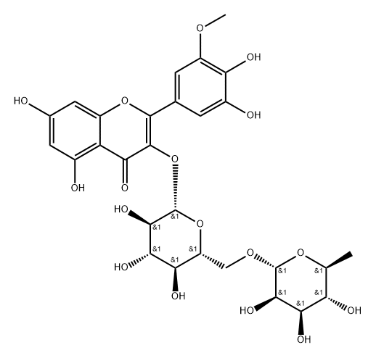 | 黄酮
YXY-043 | 丁香亭-3-O-β-D-芸香糖苷 | Syringetin-3-O-β-D-rutinoside | 53430-50-5 | 654.1796 | C29H34O17 |  | 黄酮
YXY-044 | 5，7-二羟基-4’-甲氧黄酮醇-3-O-β-D-芸香糖苷 | 5,7-Dihydroxyl-4’-methoxylflavonol-3-O-B-D-rutinoside | / | 608.1741 | C28H32O15 |  | 黄酮
YXY-045 | 槲皮素-3-O-(2",6"-α-L-二鼠李糖)-β-D-葡萄糖苷/槲皮素-3-O-芸香糖-(1→2)-O-鼠李糖苷 | Quercetin 3-O-rutinoside-(1→2)-O-rhamnoside | 55696-57-6 | 756.2113 | C33H40O20 |  | 黄酮
YXY-046 | 山柰酚-3-O-(2",6"-a-L-二鼠李糖)-β-D-葡萄糖苷（ 碟豆宁） | Kaempferol-3-O-(2-O,6-O-Bis(α-L-thamnosyl)-β-D-glucoside（clitorin） | 55804-74-5 | 740.2164 | C33H40O19 |  | 黄酮
YXY-047 | 异鼠李素-3-O-(2-O，6-O-二鼠李糖基)-β-D-葡萄糖苷 | Isorhamnetin-3-O-(2-O,6-O-Bis(a-L-thamnosy)-β-D-glucoside | / | 770.6600 | C33H40O19 |  | 黄酮
YXY-048 | 山柰素-3-O-[2"-6"'-{p-(7""-葡萄糖基)香豆酰基}-葡萄糖基]-鼠李糖苷 | Kaempferol-3-O-[2"-6"'-{p-(7""-glucosyl)coumaroyl}-glucosyl]-rhamnoside | / | 902.8000 | C42H46O22 |  | 黄酮
YXY-049 | 槲皮素-3-O-[2"-6"'-{p-(7""-葡萄糖基)香豆酰基}-葡萄糖基]-鼠李糖苷 | Quercetin-3-O-[2"-6"'-{p-(7""-glucosy l)coumaroyl}-glucosyl]-rhamnoside | / | 918.8000 | C42H46O23 |  | 黄酮
YXY-050 | 槲皮素 3-O-2''-(6''-P-反式-香豆酰基)-葡萄糖鼠李糖基-7-O-β-D-葡萄糖苷 | Quercetin-3-O-[2"-(6"-p-trans-coumaroyl)-glucosyl]-rhamnosyl-7-O-glucoside | 1575672-58-0 | 918.2430 | C42H46O23 |  | 黄酮
YXY-051 | 山柰素-3-O-[2"-(6"'-p-香豆酰基)-葡萄糖基1-鼠李糖基-7-O-葡萄糖苷 | Kaempferol-3-O-[2"-(6""-p-coumaroyl) -glucosyl]-rhamnosyl-7-O-glucoside | / | 902.8000 | C42H46O22 |  | 黄酮
YXY-052 | 山柰素-3-O-[2"-(6"-p-反式-香豆酰基)-葡萄糖基]-鼠李糖苷 | kaempferol 3-O-alpha-L-[6"'-p-trans-coumaroyl-β-D-glucopyranosyl-(1→2)-rhamnopyranoside] | 111957-48-3 | 740.1952 | C36H36O17 |  | 黄酮
YXY-053 | 槲皮素-3-O-[2"-(6"-p-顺式-香豆酰基)-葡萄糖基]-鼠李糖苷 | Quercetin-3-O-[2"-(6"-p-cis-coumaroyl)-glucosyl]-rhamnoside | 891194-26-6 | 756.1902 | C36H36O18 |  | 黄酮
YXY-054 | 异鼠李素-3-O-[2"-(6"'-p-香豆酰基)-葡萄糖基]-鼠李糖苷 | Isorhamnetin-3-O-[2"-(6"'-p-coumaroyl)-glucosyl]-rhamnoside | / | 770.6900 | C37H38O18 |  | 黄酮
YXY-055 | 染料木素 | Genistein | 446-72-0 | 270.0528 | C15H10O5 | 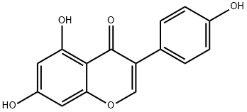 | 黄酮
YXY-056 | 5，7，4'-三羟基二氢黄酮醇 | 5，7，4'-Trihydroxy-flavone | / | 288.2522 | C15H12O6 |  | 黄酮
YXY-057 | 表儿茶素 | L-Epicatechin | 490-46-0 | 290.0790 | C15H14O6 |  | 黄酮
YXY-058 | 儿茶素((-)-儿茶素水合物) | (-)-CATECHIN HYDRATE | 18829-70-4 | 290.0790 | C15H14O6 | 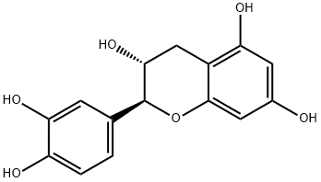 | 黄酮
YXY-059 | 没食子儿茶素((-)-倍儿茶酸) | (-)-GALLOCATECHIN | 3371-27-5 | 306.0740 | C15H14O7 |  | 黄酮
YXY-060 | 金松双黄酮 | Sciadopitysin | 521-34-6 | 580.1369 | C33H24O10 |  | 黄酮
YXY-061 | 5'-甲氧去甲银杏双黄酮 | 5'-Methoxybilobetin | / | 566.0000 | C32H22O11 |  | 黄酮
YXY-062 | 银杏双黄酮-7"-O-β-D-葡萄糖苷 | Ginkgetin-7"-O-β-D-glucoside | / | 728.6500 | C38H32O15 |  | 黄酮
YXY-063 | 异银杏双黄酮-7-O-β-D-葡萄糖苷 | Isoginkgetin-7-O-β-D-glucoside | / | 728.6600 | C38H32O15 |  | 黄酮
YXY-064 | 2，3-二氢金松双黄酮 | 2,3-Dihydro-5,5'',7''-trihydroxy-4',4''',7-trimethoxy-3',8''-biflavone | 34421-19-7 | 582.1526 | C33H26O10 |  | 黄酮
YXY-065 | 银杏内酯M(白果苦内酯M) | GinkgolideM | 15291-78-8 | 424.1369 | C20H24O10 |  | 萜类
YXY-066 | 银杏内酯J | GinkgolideJ | 107438-79-9 | 424.1369 | C20H24O10 |  | 萜类
YXY-067 | 香草酸 | Vanillic acid | 121-34-6 | 168.0423 | C8H8O4 |  | 其他
YXY-068 | 对羟基苯甲酸 | 4-Hydroxybenzoic acid | 99-96-7 | 138.0317 | C7H6O3 |  | 其他
YXY-069 | 抗坏血酸（维生素C） | Ascorbic acid | 50-81-7 | 176.0321 | C6H8O6 |  | 其他
YXY-070 | 壬二酸 | Azelaic acid | 123-99-9 | 188.1049 | C9H16O4 |  | 脂肪酸
YXY-071 | 间羟基苯甲酸 | 3-Hydroxybenzoic acid | 99-06-9 | 138.0317 | C7H6O3 |  | 酚酸
YXY-072 | 奎宁酸 | Quinic acid | 77-95-2 | 192.0634 | C7H12O6 |  | 酚酸
YXY-073 | 莽草酸 | Shikimic acid | 138-59-0 | 174.0528 | C7H10O5 |  | 酚酸
YXY-074 | 绿原酸 | Chlorogenic acid | 327-97-9 | 354.0951 | C16H18O9 | 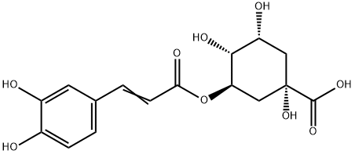 | 酚酸
YXY-075 | 没食子酸 | Gallic acid | 149-91-7 | 170.0215 | C7H6O5 | 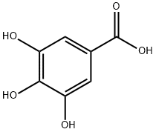 | 酚酸
YXY-076 | 葡萄糖酸 | Gluconic acid | 526-95-4 | 196.0583 | C6H12O7 |  | 酚酸
YXY-077 | 豆甾醇 | Stigmasterol | 83-48-7 | 412.3705 | C29H48O |  | 三萜类
YXY-078 | 原儿茶酸 | protocatechuic acid | 99-50-3 | 154.0266 | C7H6O4 |  | 酚酸
YXY-079 | 叶黄素 | Xanthophyll | 127-40-2 | 568.4280 | C40H56O2 |  | 萜类
YXY-080 | 芝麻素 | Sesamin | 607-80-7 | 354.1103 | C20H18O6 |  | 苯丙素类
YXY-081 | α-胡萝卜素 | Carotene | 7488-99-5 | 536.4382 | C40H56 |  | 其他
YXY-082 | 松醇 | D-PINITOL | 484-68-4 | 194.0790 | C7H14O6 |  | 萜类
YXY-083 | 菜油甾醇 | CAMPESTEROL 1X1ML CHLOROFORM 100UG/ML | 632-32-6 | 400.3705 | C28H48O |  | 甾体类
YXY-084 | 白藜芦醇 | Resveratrol | 501-36-0 | 228.0786 | C14H12O3 | 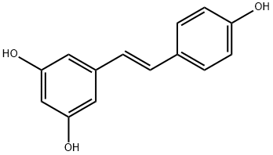 | 其他
YXY-085 | 花青素 | CYANIDIN CHLORIDE | 528-58-5 | 322.0244 | C15H11ClO6 |  | 黄酮
YXY-086 | 棕榈酸乙酯 | Palmitic acid ethyl ester | 628-97-7 | 284.2715 | C18H36O2 |  | 脂肪酸
YXY-087 | β-谷甾醇乙酸酯 | β-Sitosteryl acetate | 915-05-9 | 456.3967 | C31H52O2 |  | 三萜类
YXY-088 | β-谷甾醇 | Beta-Sitosterol | 83-46-5 | 414.3862 | C29H50O | 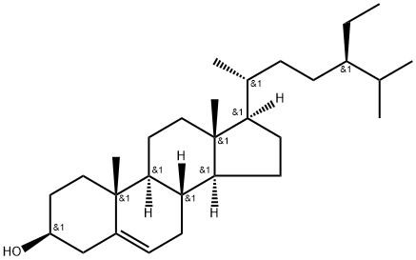 | 三萜类
YXY-089 | 麦角甾醇（麦角固醇） | Ergosterol | 57-87-4 | 396.3392 | C28H44O |  | 甾体类体
YXY-090 | 三棕榈酸甘油酯 | TRIPALMITIN | 555-44-2 | 806.7363 | C51H98O6 |  | 脂肪酸
YXY-091 | 胡萝卜苷 | ELEUTHEROSIDE A | 474-58-8 | 576.4390 | C35H60O6 |  | 黄酮
YXY-092 | 正十一烷 | n-Hendecane | 1120-21-4 | 156.1878 | C11H24 |  | 其他
YXY-093 | β-石竹烯 | β-Caryophyllene | 87-44-5 | 204.1878 | C15H24 |  | 萜类
YXY-094 | 异植物醇 | Isophytol | 505-32-8 | 296.3079 | C20H40O |  | 二
YXY-095 | 橙花叔醇 | Nerolidol | 7212-44-4 | 222.1984 | C15H26O |  | 萜类
YXY-096 | 芳樟醇 | Linalool | 78-70-6 | 154.1358 | C10H18O |  | 萜类
YXY-097 | 松油醇 | Terpineol | 8000-41-7 | 154.1358 | C10H18O |  | 萜类
YXY-098 | 菜油甾醇 | CAMPESTEROL | 474-62-4 | 400.3705 | C28H48O |  | 甾体类体
YXY-099 | 银杏酸 | Ginkgolic acid | 22910-60-7 | 346.2508 | C22H34O3 |  | 酚酸
YXY-100 | 亚油酸 | Linoleic acid | 60-33-3 | 280.2402 | C18H32O2 |  | 脂肪酸
YXY-101 | 姜酮 | Vanillylacetone | 122-48-5 | 194.0943 | C11H14O3 |  | 酚酸
YXY-102 | 土木香内酯 | Alantolactone | 546-43-0 | 232.1463 | C15H20O2 | 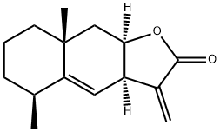 | 苯丙素类
YXY-103 | 维生素K2 | Vitamin K2 | 11032-49-8 | 444.3028 | C31H40O2 |  | 萜类
YXY-104 | 熊果苷 | Arbutin | 497-76-7 | 272.0896 | C12H16O7 |  | 糖苷
YXY-105 | 原百部碱 | Protostemonine | 27495-40-5 | 417.2151 | C23H31NO6 |  | 生物碱
YXY-106 | 白花前胡素E | Praeruptorin E | 78478-28-1 | 428.1835 | C24H28O7 | 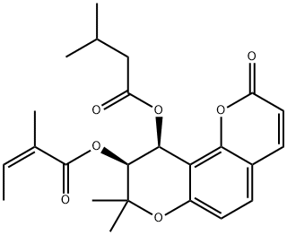 | 苯丙素类
YXY-107 | 甲基补骨脂黄酮A | Bavachinin | 19879-30-2 | 338.1518 | C21H22O4 | 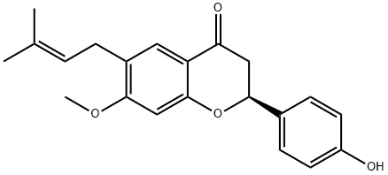 | 黄酮
YXY-108 | 异乌药内酯 | Linderalactone | 728-61-0 | 244.1099 | C15H16O3 | 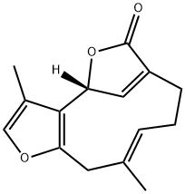 | 萜类
YXY-109 | 20(s)-原人参三醇 | PROTOPANAXTRIOL | 34080-08-5 | 476.3866 | C30H52O4 |  | 三萜类
YXY-110 | 原人参三醇 | 20(R)-Protopanaxatriol | 1453-93-6 | 476.3866 | C30H52O4 |  | 三萜类
YXY-111 | 原人参二醇 | (20S)-Protopanaxadiol | 30636-90-9 | 460.3916 | C30H52O3 |  | 三萜类
YXY-112 | 亚麻酸乙酯 | Ethyl alpha-linolenate | 1191-41-9 | 306.2559 | C20H34O2 |  | 脂肪酸
YXY-113 | 槐黄醇 | Sophoflavescenol | 216450-65-6 | 368.1260 | C21H20O6 | 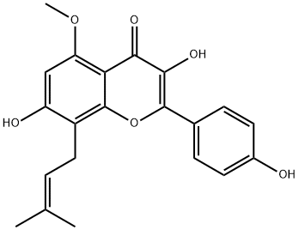 | 黄酮
YXY-114 | 紫花前胡苷 | Nodakenin | 495-31-8 | 408.1420 | C20H24O9 | 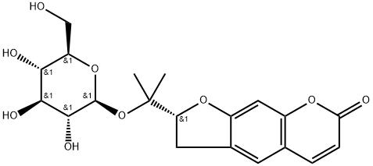 | 苯丙素类
YXY-115 | 猪去氧胆酸 | Hyodeoxycholic | 83-49-8 | 392.2927 | C24H40O4 |  | 三萜类
YXY-116 | 湖贝甲素 | Hupehenine | 98243-57-3 | 415.3450 | C27H45NO2 |  | 甾体类体
YXY-117 | 麝香酮 | Muscone | 541-91-3 | 238.2297 | C16H30O | 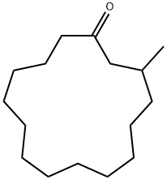 | 其他
YXY-118 | bilobol（银杏酚） | bilobol | 22910-86-7 | 318.2559 | C21H34O2 |  | 萜类
YXY-119 | 银杏内酯K | Ginkgolide K | 153355-70-5 | 406.1264 | C20H22O9 | 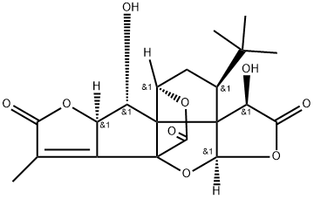 | 萜类
YXY-120 | 对香豆酸 | p-Coumaric acid | 501-98-4 | 164.0473 | C9H8O3 |  | 苯丙素类
YXY-121 | 红杉双黄酮 | 5,7-dihydroxy-8-[2-hydroxy-5-(5-hydroxy-7-methoxy-4-oxo-4H-1-benzopyran-2-yl)phenyl]-2-(4-hydroxyphenyl)-4-benzopyrone | 21763-71-3 | 552.1056 | C31H20O10 | 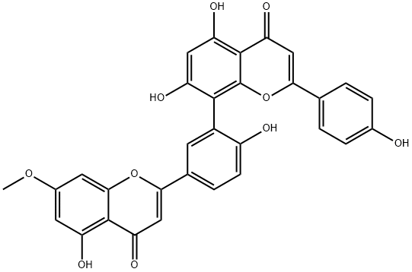 | 黄酮
YXY-122 | 原花青素 | Procyanidin | 4852-22-6 | 549.1373 | C30H26O13 | 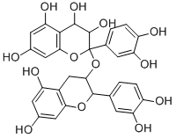 | 黄酮
YXY-123 | 腰果酚（3-十五烷基苯酚） | 3-Pentadecylphenol | 501-24-6 | 304.2766 | C21H36O |  | 酚酸
YXY-124 | 犬尿喹啉酸 | KYNURENIC ACID | 492-27-3 | 189.0426 | C10H7NO3 |  | 酚酸
YXY-125 | 银杏内酯L | Ginkgolide L | / | 390.1315 | C20H22O8 |  | 萜类
YXY-126 | 银杏内酯N | Ginkgolide N | / | 422.1213 | C20H22O10 |  | 萜类
YXY-127 | 银杏内酯P | Ginkgolide P | / | 424.1369 | C20H24O10 |  | 萜类
YXY-128 | 银杏内酯Q | Ginkgolide Q | / | 440.1319 | C20H24O11 |  | 萜类
YXY-129 | ６-羟基犬尿喹啉酸 | 6-Hydroxykynurenic acid | 3778-29-8 | 205.0375 | C10H7NO4 |  | 酚酸
YXY-130 | 葡萄糖二酸 | D-Glucaric acid | 87-73-0 | 210.0376 | C6H10O8 |  | 脂肪酸
YXY-131 | 百里香酚 | Thymol | 89-83-8 | 150.1045 | C10H14O | 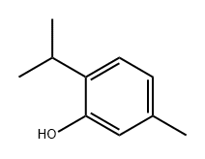 | 酚酸
YXY-132 | 氧化芳樟醇 | Epoxydihydrolinalool | 1365-19-1 | 170.1307 | C10H18O2 |  | 萜类
YXY-133 | β-紫罗兰酮 | Irisone | 14901-07-6 | 192.1514 | C13H20O |  | 萜类
YXY-134 | β-紫罗酮 | β-Lonone | 79-77-6 | 192.1514 | C10H18O4 |  | 萜类
YXY-135 | 榄香醇 | Elemol/(1S,2S,4R)-(-)-alpha,alpha-dimethyl-1-vinyl-o-menth-8-ene-4-methanol | 639-99-6 | 222.1984 | C15H26O |  | 萜类
YXY-136 | 桉叶油醇 | 1,8-Cineole | 470-82-6 | 154.1358 | C10H18O |  | 萜类
YXY-137 | 表-桉叶油醇 | epi-Eudesmol | 15051-81-7 | 222.1984 | C15H26O |  | 萜类
YXY-138 | 玉米素 | Zeatin | 13114-27-7 | 219.1120 | C10H13N5O |  | 其他
YXY-139 | 香蒲新甙（异鼠李素-3-O-(2”,6”-a-L-二鼠李糖)-β-D-葡萄糖苷） | Typhaneoside | 104472-68-6 | 770.2269 | C34H42O20 |  | 黄酮
YXY-140 | 槲皮素 3-O-2''-(6''-p-反式-香豆酰基)-葡萄糖鼠李糖苷 | Quercetin 3-O-β-D-(6''-p-coumaroyl)glucopyranosyl(1-2)-α-L-rhamnopyranoside | 143061-65-8 | 756.1902 | C36H36O18 |  | 黄酮
YXY-141 | 山奈酚 3-O-2''-(6''-P-顺式-香豆酰基)-葡萄糖鼠李糖苷 | kaempferol 3-O-alpha-L-[6"'-p-cis-coumaroyl-β-D-glucopyranosyl-(1→2)-rhamnopyranoside] | 891194-27-7 | 740.1052 | C36H36O17 |  | 黄酮
YXY-142 | 松脂醇二葡萄糖苷 | PINORESINOL DIGLUCOSIDE(P)(PLEASE CALL) | 63902-38-5 | 682.2473 | C32H42O16 |  | 苯丙素类
YXY-143 | 异丙基甲苯 | p-Cymene | 99-87-6 | 134.1096 | C10H14 |  | 其他
YXY-144 | 2-异丙基苯酚 | 2-Isopropylphenol | 88-69-7 | 136.0888 | C9H12O |  | 酚酸
YXY-145 | 红杉醇 | 5-O-Methyl-myo-inositol | 523-92-2 | 194.0790 | C7H14O6 |  | 其他

